Interfaz
En esta lección aprenderás el nombre y funcionamiento de los elementos más importantes de la interfaz de Excel

Cinta de Opciones | Ejemplo

Funcionalidad: La cinta de opciones es el menú principal de Excel. Contiene todas las herramientas y comandos necesarios para crear, editar y dar formato a tus hojas de cálculo. Está organizada en pestañas, como "Inicio", "Insertar", "Fórmulas", "Datos", "Revisar" y "Vista", cada una con grupos de comandos relacionados.

Barra de Acceso Rápido | Ejemplo

Funcionalidad: La barra de acceso rápido es una barra personalizable que se encuentra en la parte superior de la ventana de Excel. Puedes agregar tus comandos más utilizados aquí para acceder a ellos de manera rápida y sencilla.

Barra de Fórmulas | Ejemplo

Funcionalidad: La barra de fórmulas muestra la celda activa o la fórmula que estás escribiendo. También puedes utilizarla para editar directamente el contenido de una celda.

Insertar Función | Ejemplo
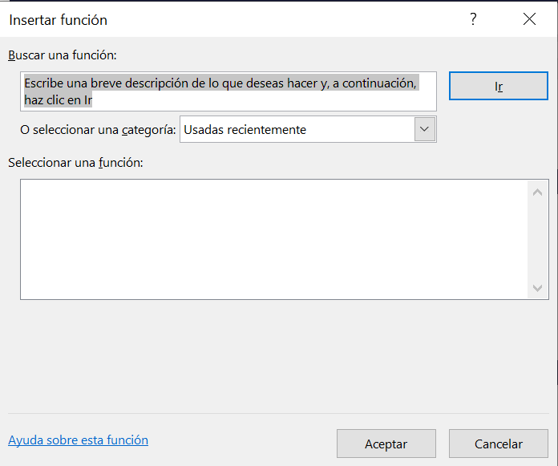
Funcionalidad: Este es un cuadro de diálogo que te ayuda a encontrar y seleccionar funciones predefinidas en Excel. Puedes utilizarlo para insertar funciones en tus celdas y realizar cálculos complejos.

Cuadro de Nombres | Ejemplo

Funcionalidad: El cuadro de nombres muestra la dirección de la celda activa y te permite asignar nombres a rangos de celdas específicos para facilitar su referencia en las fórmulas.

Vistas de Página | Ejemplo

Funcionalidad: Las vistas de página te permiten cambiar la forma en que ves y trabajas en tu hoja de cálculo. Puedes optar por verla en vista normal, en diseño de página o en vista previa de salto de página, dependiendo de tus necesidades.

Opciones de Excel | Ejemplo
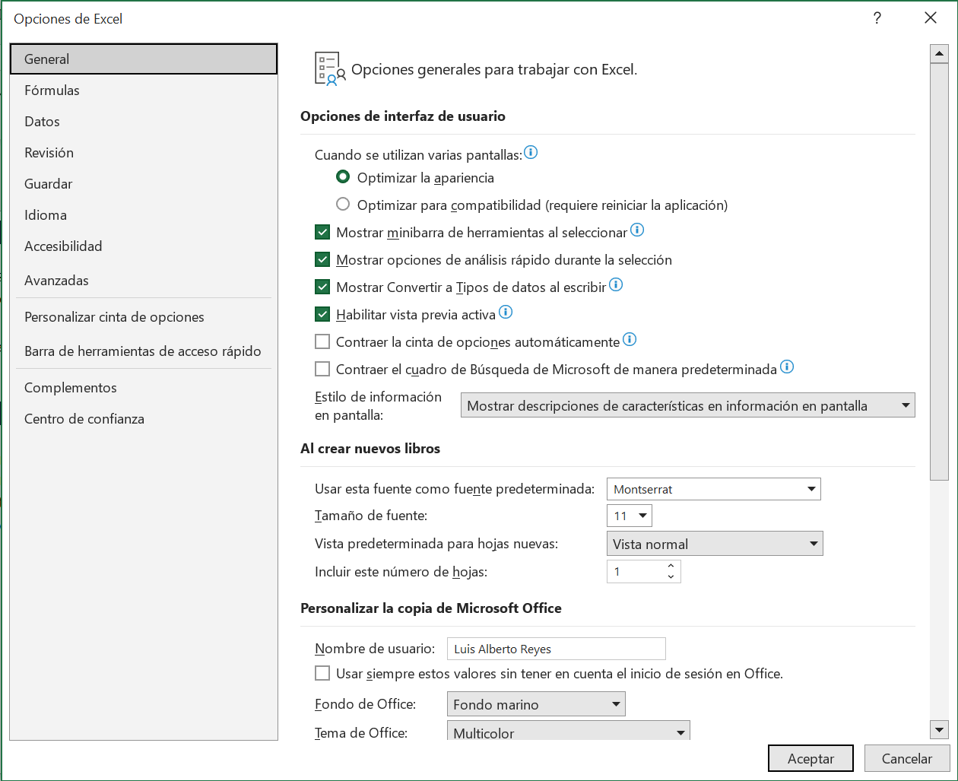
Funcionalidad: Las opciones de Excel te permiten personalizar la configuración y el comportamiento de Excel de acuerdo a tus preferencias. Puedes ajustar aspectos como el idioma, las fórmulas, la configuración de formato condicional y mucho más.

